CONUSLTASURGENCIA
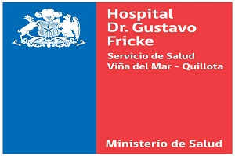 |  CONSULTAS DE URGENCIA Y OTRAS
 | ENERO DE 2017
 | UNIDAD | CONSULTAS
 | Emergencia Adulto | 6109
 | Emergencia Infantil | 3515
 | Emergencia Obstetrica | 1172
 | Emergencia Odontologica | 1159
 | TOTAL CONS.URGENCIA | 11955

